Tarjetas
Let's start with classes of players according to their aggressiveness |  |  |  |  |  |  |  | We continue considering the HONESTY

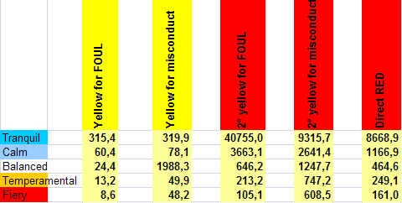
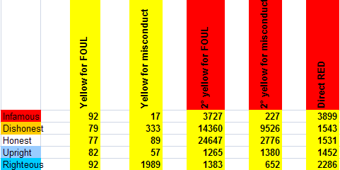

 |  |  |  |  |  | P de tarjeta | P Expulsión |  |  |  |  |  |  | P de tarjeta | P Expulsión
TRANQUIL | 315.4 | 319.9 | 40755 | 9315.7 | 8668.9 | 0.63% | 0.02% | INFAMOUS | 92 | 17 | 3727 | 227 | 3899 | 6.97% | 0.49%
CALM | 60.4 | 78.1 | 3663.1 | 2641.4 | 1166.9 | 2.94% | 0.15% | DISHONEST | 79 | 333 | 14360 | 9526 | 1543 | 1.57% | 0.08%
BALANCED | 24.4 | 1988.3 | 646.2 | 1247.7 | 464.6 | 4.15% | 0.45% | HONEST | 77 | 89 | 24647 | 2776 | 1531 | 2.42% | 0.11%
TEMPERAMENTAL | 13.2 | 49.9 | 213.2 | 747.2 | 249.1 | 9.58% | 1.00% | UPRIGHT | 82 | 57 | 1265 | 1380 | 1452 | 2.97% | 0.22%
FIERY | 8.6 | 48.2 | 105.1 | 608.5 | 161 | 13.70% | 1.74% | RIGHTEOUS | 92 | 1989 | 1383 | 652 | 2286 | 1.14% | 0.27%

Sueldos
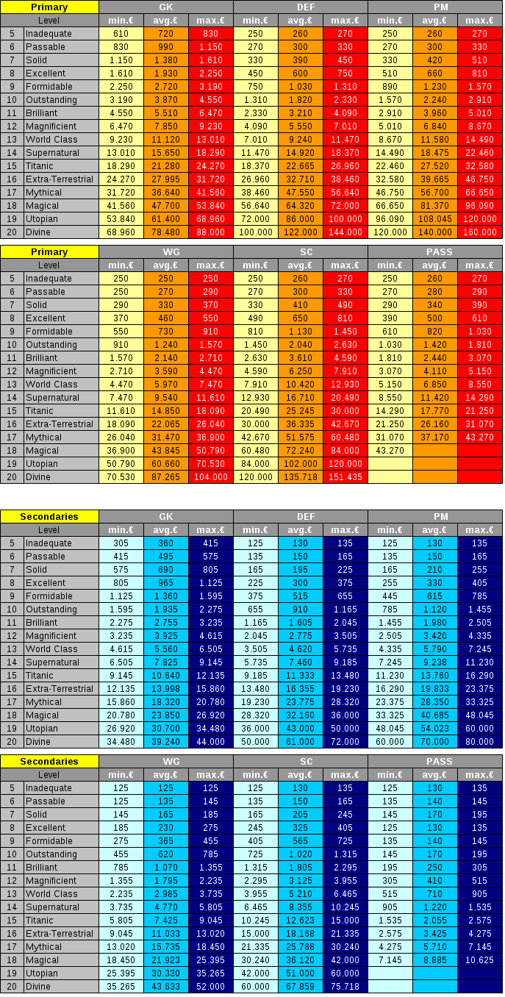
Po | 0 | 0 |  | (11776649) BP divino, salario 6,0% extra
De | 0 | 0 |  | (20650980) & (95299617) BP mágico, salario 4,7% extra
Cr | 22460 | 32580 | 32580 | (36438355) BP mítico, salario 4,7% extra
Ex | 2235 | 2235 |  | (48997559) BP E-T, salario, 4,3% extra
Ps | 515 | 515 |  | (154655044) & (50355509) BP sobrenatural, salario 3,7% extra
An | 405 | 405 |  | (46543607) BP clase mundial, salario 3,3% extra
BP | 0.80% | 0.80% |  | (80271350) BP magnífico, salario 3,2% extra
 |  |  |  | (38306586) BP brillante, salario 3,0% extra
Sueldo | 25820 | 36021 |  | (115228650) BP destacado, salario 2,7% extra
Sueldo +20% | 30984 | 43225 |  | (67144794) BP formidable, salario 2,3% extra
 |  |  |  | (36579219) BP excelente, salario 2,0% extra
 |  |  |  | (197154194) BP bueno, salario 2,0% extra
 |  |  |  | (38228598) BP aceptable, salario 1,6% extra
 |  | 10120.00 |  | (108135607) BP insuficiente, salario 1,2% extra
 |  | 10120 |  | (196625346) BP débil, salario 1,2% extra
 |  | 1.000 |  | (196987469) BP pobre, salario 0,8% extra
 |  |  |  | (196354241) BP horrible, salario 0,4% extra

Posesion
 | 1
Posesion Equipo A = Mediocampo Equipo A / (Mediocampo Equipo A + Mediocampo Equipo B)
Siendo A la posesión del primer equipo y B la del segundo... (A^2.7) / (A^2.7 + B^2.7) para saber ocasiones |  |  |  |  |  |  |  |  |  |  | Posesion | Ocasiones
 |  |  |  |  |  |  |  | 3.17 | 0 | 0 | 0% | 0
 | Maxima |  | % | Minima |  | % |  |  | 0.05 | 7.5116425567E-05 | 3% | 0.0
 | Pos A | 9.24 | 60.6% | Pos A | 9 | 59.1% | 59.8% |  | 0.1 | 0.00067608297539 | 5% | 0.0
 | Pos B | 6 | 39.4% | Pos B | 6.24 | 40.9% |  |  | 0.15 | 0.0024446083521 | 8% | 0.0
 |  |  |  |  |  |  |  |  | 0.2 | 0.0060850631025 | 10% | 0.0
 |  |  |  |  |  |  |  |  | 0.25 | 0.012344395498 | 13% | 0.1
 | _4,75__5,00___insuficiente (ma)_ |  |  |  | _4,75__5,00___insuficiente (ma)_ |  |  |  | 0.3 | 0.022002618946 | 15% | 0.1
 | _4,50__4,75___insuficiente (a)_ _ |  |  |  | _4,50__4,75___insuficiente (a)_ _ |  |  |  | 0.35 | 0.0358670535 | 18% | 0.2
 | _4,25__4,50___insuficiente (b)_ _ |  |  |  | _4,25__4,50___insuficiente (b)_ _ |  |  |  | 0.4 | 0.054768414987 | 20% | 0.3
 | _4,00__4,25___insuficiente (mb)_ |  |  |  | _4,00__4,25___insuficiente (mb)_ |  |  |  | 0.45 | 0.079557965517 | 23% | 0.4
 | _3,75__4,00___débil (ma)_______ |  |  |  | _3,75__4,00___débil (ma)_______ |  |  |  | 0.5 | 0.11110533515 | 25% | 0.6
 | _3,50__3,75___débil (a)_______ _ |  |  |  | _3,50__3,75___débil (a)_______ _ |  |  |  | 0.55 | 0.15029679712 | 28% | 0.8
 | _3,25__3,50___débil (b)_______ _ |  |  |  | _3,25__3,50___débil (b)_______ _ |  |  |  | 0.6 | 0.19803386504 | 30% | 1.0
 | _3,00__3,25___débil (mb)_______ |  |  |  | _3,00__3,25___débil (mb)_______ |  |  |  | 0.65 | 0.25523212749 | 33% | 1.3
 | _2,75__3,00___pobre (ma)______ |  |  |  | _2,75__3,00___pobre (ma)______ |  |  |  | 0.7 | 0.32282026289 | 35% | 1.6
 | _2,50__2,75___pobre (a)________ |  |  |  | _2,50__2,75___pobre (a)________ |  |  |  | 0.75 | 0.40173919496 | 38% | 2.0
 | _2,25__2,50___pobre (b)________ |  |  |  | _2,25__2,50___pobre (b)________ |  |  |  | 0.8 | 0.49294135979 | 40% | 2.5
 | _2,00__2,25___pobre (mb)______ |  |  |  | _2,00__2,25___pobre (mb)______ |  |  |  | 0.85 | 0.59739006334 | 43% | 3.0
 | _1,75__2,00___horrible (ma)____ |  |  |  | _1,75__2,00___horrible (ma)____ |  |  |  | 0.9 | 0.71605891303 | 45% | 3.6
 | _1,50__1,75___horrible (a)______ |  |  |  | _1,50__1,75___horrible (a)______ |  |  |  | 0.95 | 0.84993131112 | 48% | 4.2
 | _1,25__1,50___horrible (b)______ |  |  |  | _1,25__1,50___horrible (b)______ |  |  |  | 1 | 1 | 50% | 5.0
 | _1,00__1,25___horrible (mb)____ |  |  |  | _1,00__1,25___horrible (mb)____ |  |  |  | 0.95 | 1.1500686889 | 53% | 5.8
 | _0,75__1,00___desastroso (ma)&#160 |  |  |  | _0,75__1,00___desastroso (ma)&#160 |  |  |  | 0.9 | 1.283941087 | 55% | 6.4
 | _0,50__0,75___desastroso (a)___ |  |  |  | _0,50__0,75___desastroso (a)___ |  |  |  | 0.85 | 1.4026099367 | 58% | 7.0
 | _0,25__0,50___desastroso (b)___ |  |  |  | _0,25__0,50___desastroso (b)___ |  |  |  | 0.8 | 1.5070586402 | 60% | 7.5
 | _0,00__0,25___desastroso (mb)&#160 |  |  |  | _0,00__0,25___desastroso (mb)&#160 |  |  |  | 0.75 | 1.598260805 | 63% | 8.0
 | _0,00__0,00___no sabe____ |  |  |  | _0,00__0,00___no sabe____ |  |  |  | 0.7 | 1.6771797371 | 65% | 8.4
 |  |  |  |  |  |  |  |  | 0.65 | 1.7447678725 | 68% | 8.7
 |  |  |  |  |  |  |  |  | 0.6 | 1.801966135 | 70% | 9.0
 | Midfield |  |  |  | Relative player contributions: |  |  |  | 0.55 | 1.8497032029 | 73% | 9.2
 |  |  |  |  |  |  |  |  | 0.5 | 1.8888946649 | 75% | 9.4 | Team Spirit
 | Playing counter attack 93% |  |  |  | IM normal 100% |  |  |  | 0.45 | 1.9204420345 | 78% | 9.6
 | Playing at home 119.892% |  |  |  | IM off/def 94.697% |  |  |  | 0.4 | 1.945231585 | 80% | 9.7 | Team spirit has a non linear effect upon m/f ratings, with higher levels of T/S exhibiting an exaggerating percentile improvement over the mid-composed point. Lower levels of T/S have a similar negative percentile effect. (this means I don't understand the numbers yet!)
 | Playing derby 111.493% |  |  |  | IM TW 89.816% |  |  |  | 0.35 | 1.9641329465 | 83% | 9.8
 |  |  |  |  | Extra IM 85% |  |  |  | 0.3 | 1.9779973811 | 85% | 9.9
 | Playing PIC 83.945% |  |  |  | Wing TM 65.949% |  |  |  | 0.25 | 1.9876556045 | 88% | 9.9
 | Playing MoTs 111.4926% |  |  |  | Wing normal 52.56% |  |  |  | 0.2 | 1.9939149369 | 90% | 10.0
 |  |  |  |  | Fwd defensive 45.618% |  |  |  | 0.15 | 1.9975553916 | 93% | 10.0
 |  |  |  |  | Wing off/def 43.773% |  |  |  | 0.1 | 1.999323917 | 95% | 10.0
 |  |  |  |  | CD off 36.337% |  |  |  | 0.05 | 1.9999248836 | 98% | 10.0
 |  |  |  |  | CD normal 27.488% |  |  |  | 0 | 2 | 100% | 10.0
 |  |  |  |  | Extra CD 23.365%
 |  |  |  |  | WB off 20.99%
 |  |  |  |  | WB TM 15.2%
 |  |  |  |  | WB normal 15.036%
 |  |  |  |  | CD TW 14.64%
 |  |  |  |  | WB defensive 4.387%

Forma
Categoría Niveles posibles (mayor a menor) |  | FORMA!!!!
Habilidades del jugador, etc |  |  | si lees por aquí → (/Help/Rules/PlayerAttributes.aspx) encontrarás esto:

_____________________________ |  |  | Tras cambiarse la forma actual durante el entrenamiento, puede que la forma oculta cambie para cada jugador. Todos tienen la misma probabilidad de que su forma oculta cambie, y no hay nada que puedas hacer para influir en este cambio. Sin embargo, cuando se decide que la forma oculta de un jugador cambiará, hay ciertos factores que influyen en la nueva forma oculta:
_19,00__19,99__divino________
_18,00__18,99__utópico_______ |  |  | * Si el jugador ha participado en algún partido durante la semana. ¡Esto es muy importante!
_17,00__17,99__mágico_______ |  |  | * Intensidad de entrenamiento: cuanto mayor sea, mejor forma, en general.
_16,00__16,99__mítico________ |  |  | * Tu entrenador: cuanto mayor sea su nivel de entrenador, mejor forma en general.
_15,00__15,99__extraterrestre_ | (f/7)^0,5 |  | * Entrenadores auxiliares: los auxiliares ayudan también a mejorar la forma.
_14,00__14,99__titánico_______ | %Rendimiento según forma
 | %
0 | 0
0.5 | 0.26726124191
1 | 0.37796447301
1.5 | 0.46291004989
2 | 0.53452248382
2.5 | 0.59761430467
3 | 0.65465367071
3.5 | 0.70710678119
4 | 0.75592894602
4.5 | 0.80178372574
5 | 0.84515425473
5.5 | 0.88640526043
6 | 0.92582009977
6.5 | 0.96362411166
7 | 1
_13,00__13,99__sobrenatural__ | Forma | %
_12,00__12,99__clase mundial_ | 0 | 0.0%
_11,00__11,99__magnífico___ _ | 0.5 | 26.7%
_10,00__10,99__brillante______ | 1 | 37.8%
_9,00___9,99___destacado____ | 1.5 | 46.3%
_8,00___8,99___formidable__ _ | 2 | 53.5%
_7,00___7,99___excelente___ _ | 2.5 | 59.8%
_6,00___6,99___bueno________ | 3 | 65.5%
_5,00___5,99___aceptable___ _ | 3.5 | 70.7%
_4,00___4,99___insuficiente___ | 4 | 75.6%
_3,00___3,99___débil_________ | 4.5 | 80.2%
_2,00___2,99___pobre________ | 5 | 84.5%
_1,00___1,99___horrible_____ _ | 5.5 | 88.6%
_0,01___0,99___desastroso__ _ | 6 | 92.6%
_0,00___0,00___no sabe______ | 6.5 | 96.4%
 | 7 | 100.0%

Habilidades del técnico /
Forma
Liderazgo

______________ _
_8__excelente_ _
_7__bueno____ _
_6__aceptable_ _
_5__insuficiente_
_4__débil_______
_3__pobre______
_2__horrible____
_1__desastroso
_0__no sabe____

Experiencia con formaciones/
Nivel de Inferiores

______________ _
_8__excelente_ _
_7__bueno____ _
_6__aceptable_ _
_5__insuficiente_
_4__débil_______
_3__pobre______
_2__horrible____
_1__desastroso
_0__no sabe____

Auspiciantes

___________________________________
_10__Escribiéndote poemas de amor_
_9___Bailando en las calles________ _
_8___Felices______________________ _
_7___Encantados___________________
_6___Alegres_______________________
_5___Satisfechos___________________
_4___Calmados____________________
_3___Irritados______________________
_2___Furiosos______________________
_1___En sus días___________________

Ánimo de los fans

___________________________________
_12__Escribiéndote poemas de amor_
_11__Bailando en las calles________ _
_10__Felices______________________ _
_9___Encantados___________________
_8___Alegres_______________________
_7___Satisfechos___________________
_6___Calmados____________________
_5___Decepcionados________________
_4___Irritados______________________
_3___Molestos____________________ _
_2___Furiosos______________________
_1___En sus días___________________

Expectativas de los fans para el partido

___________________________________
_11__¡Vamos a humillarlos!_________
_10__¡Nuestro rival es pan comido!_ _
_9___Ganaremos___________________
_8___Somos favoritos_____________ _
_7___Tenemos la ventaja___________
_6___Será un encuentro muy parejo._
_5___Ellos tienen la ventaja_________
_4___Ellos son favoritos_____________
_3___Perderemos_________________ _
_2___Nos superan en todo__________
_1___¡Mejor no presentarse!_______ _
_________________________________ _

Expectativas de los fans para la temporada

___________________________________________ _
_7__¡Somos mucho mejores que esta división!_
_6__Debemos ganar esta temporada__________
_5__¡Luchar por el título!______________________
_4__Estar entre los mejores 4_________________
_3__Tendremos que luchar para mantenernos__
_2__Cada punto en esta división es un premio_
_1__No somos dignos de estar en esta división_

Personalidad

_________________________________
_6__Querido compañero de equipo_
_5__popular______________________
_4__carismático___________________
_3__agradable____________________
_2__polémico_____________________
_1__malintencionado______________

Honestidad

________________
_6__santo_____ _
_5__honorable_ _
_4__justo_______
_3__honesto____
_2__deshonesto_
_1__infame_____

Agresividad

___________________
_6__inestable_____ _
_5__iracundo_______
_4__temperamental_
_3__estable________
_2__calmado_______
_1__tranquilo_______

Espíritu de equipo

____________________________ _
_11__¡Paraíso en la Tierra!___ _
_10__Caminando en las nubes_
_9___Eufóricos________________
_8___Felices__________________
_7___Satisfechos____________ _
_6___Calmados_______________
_5___Indiferentes_____________
_4___Irritados________________
_3___Furiosos_______________ _
_2___Muy agresivos___________
_1___Como la Guerra Fría____ _

Confianza del equipo

________________________
_10__Se creen Maradona_
_9___Desmedida________
_8___Exagerada_________
_7___Estupenda_________
_6___Motivados_________
_5___Decente___________
_4___Baja_____________ _
_3___Lastimosa_________
_2___Por el piso_________
_1___Inexistente________
¡Mostrar la firma entera!
querés ser mi club amigo/supporter? gracias!!!
Mis clubes amigos:
(http://docs.google.com/Doc?docid=0AWl8cQ9-H8R...hl=es)

Calificaciones de Partido
_________________________________ _
_19,75__20,00__divino (ma)________
_19,50__19,75__divino (a)__________
_19,25__19,50__divino (b)__________
_19,00__19,25__divino (mb)________
_18,75__19,00__utópico (ma)_______
_18,50__18,75__utópico (a)_________
_18,25__18,50__utópico (b)_________
_18,00__18,25__utópico (mb)_______
_17,75__18,00__mágico (ma)_______
_17,50__17,75__mágico (a)_________
_17,25__17,50__mágico (b)_________
_17,00__17,25__mágico (mb)_______
_16,75__17,00__mítico (ma)________
_16,50__16,75__mítico (a)__________
_16,25__16,50__mítico (b)__________
_16,00__16,25__mítico (mb)________
_15,75__16,00__extraterrestre (ma)_
_15,50__15,75__extraterrestre (a)___
_15,25__15,50__extraterrestre (b)___
_15,00__15,25__extraterrestre (mb)_
_14,75__15,00__titánico muy (a)____
_14,50__14,75__titánico (a)_________
_14,25__14,50__titánico (b)_________
_14,00__14,25__titánico (mb)_______
_13,75__14,00__sobrenatural (ma)__
_13,50__13,75__sobrenatural (a)____
_13,25__13,50__sobrenatural (b)____
_13,00__13,25__sobrenatural (mb)__
_12,75__13,00__clase mundial (ma)_
_12,50__12,75__clase mundial (a)_ _
_12,25__12,50__clase mundial (b)_ _
_12,00__12,25__clase mundial (mb)_
_11,75__12,00__magnífico (ma)___ _
_11,50__11,75__magnífico (a)_____ _
_11,25__11,50__magnífico (b)_____ _
_11,00__11,25__magnífico (mb)___ _
_10,75__11,00__brillante (ma)______
_10,50__10,75__brillante (a)________
_10,25__10,50__brillante (b)________
_10,00__10,25__brillante (mb)______
_9,75__10,00__destacado (ma)__
_9,50__9,75___destacado (a)__ _
_9,25__9,50___destacado (b)__ _
_9,00__9,25___destacado (mb)__
_8,75__9,00___formidable (ma)_
_8,50__8,75___formidable (a)___
_8,25__8,50___formidable (b)___
_8,00__8,25___formidable (mb)_
_7,75__8,00___excelente (ma)_ _
_7,50__7,75___excelente (a)____
_7,25__7,50___excelente (b)____
_7,00__7,25___excelente (mb)_ _
_6,75__7,00___bueno (ma)____ _
_6,50__6,75___bueno (a)_______
_6,25__6,50___bueno (b)_______
_6,00__6,25___bueno (mb)____ _
_5,75__6,00___aceptable (ma)_ _
_5,50__5,75___aceptable (a)____
_5,25__5,50___aceptable (b)____
_5,00__5,25___aceptable (mb)_ _
_4,75__5,00___insuficiente (ma)_
_4,50__4,75___insuficiente (a)_ _
_4,25__4,50___insuficiente (b)_ _
_4,00__4,25___insuficiente (mb)_
_3,75__4,00___débil (ma)_______
_3,50__3,75___débil (a)_______ _
_3,25__3,50___débil (b)_______ _
_3,00__3,25___débil (mb)_______
_2,75__3,00___pobre (ma)______
_2,50__2,75___pobre (a)________
_2,25__2,50___pobre (b)________
_2,00__2,25___pobre (mb)______
_1,75__2,00___horrible (ma)____
_1,50__1,75___horrible (a)______
_1,25__1,50___horrible (b)______
_1,00__1,25___horrible (mb)____
_0,75__1,00___desastroso (ma)&#160
_0,50__0,75___desastroso (a)___
_0,25__0,50___desastroso (b)___
_0,00__0,25___desastroso (mb)&#160
_0,00__0,00___no sabe____

